小技巧
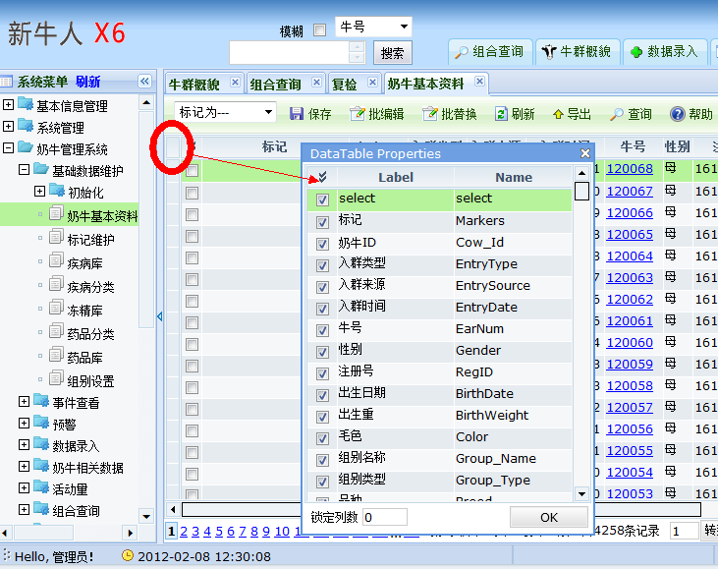
1、在系统中查看数据表名的方法
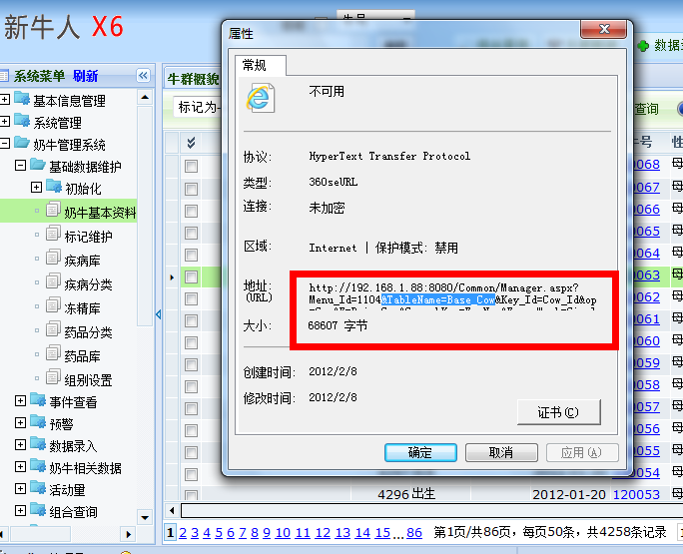

2、快速查看字段中英文名的方法 在页面点击如下区域，即出现当前字段说明

